Dashboard
BLOCK 139

 | VERSION | 1.0.0

Chuyên Đề Phát Triển Web 1

Evidance
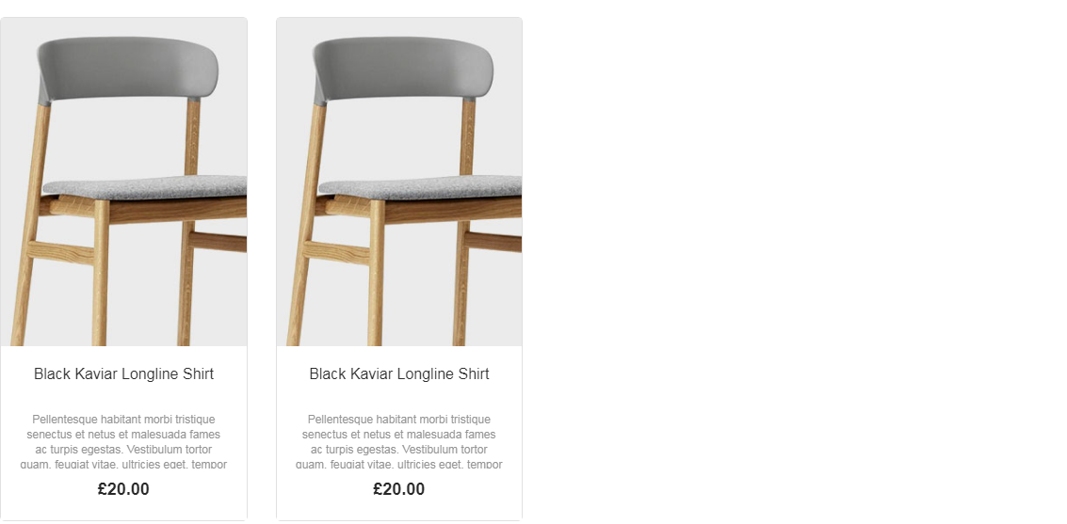

Hình 1:

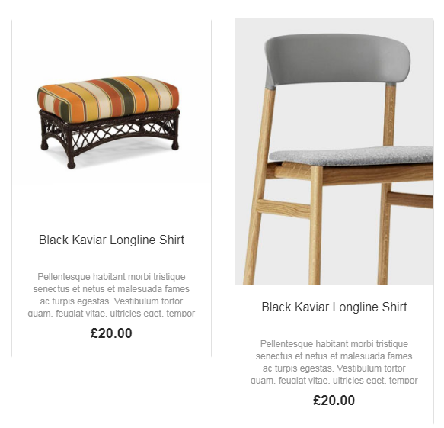

Hình 2

Hình 3

Hình 4

